異常機台のレジスタ読み出し
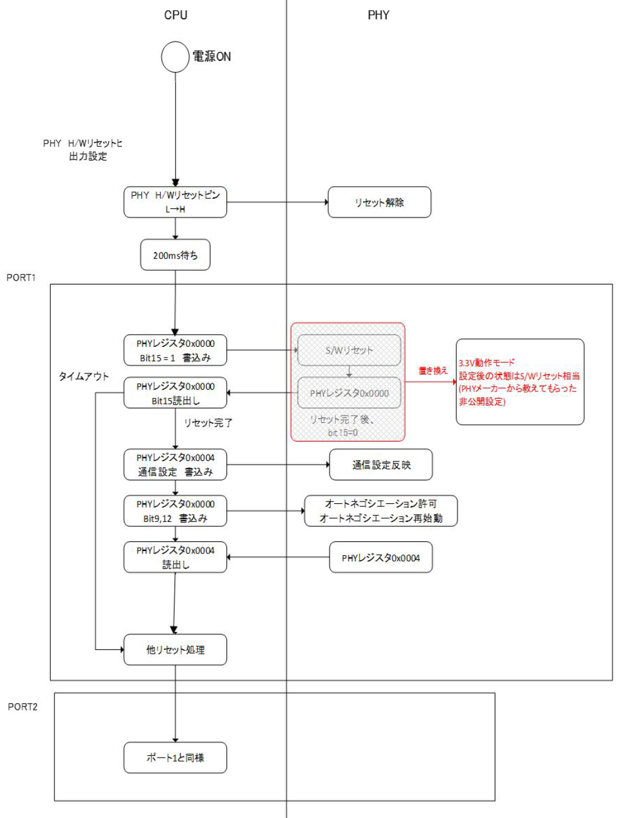
Register |  | Do not link |  | LINK Up |  | Do not link |  | LINK Up |  | S/W Constitution
Power-supply voltage |  | 3.3V |  |  |  | 3.3V
PHY Detection voltage |  | 1.8V |  | 3.3V |  | 1.8V |  | 3.3V
Register | Function name | Register value |  | Register value |  | Register value |  | Register value
 |  | 10 Base number | 2 Base number | 10 Base number | 2 Base number | 10 Base number | 2 Base number | 10 Base number | 2 Base number
0x041F | ANA_POWER_Detect_Control | 0 | 0000 0000 0000 0000 | 0 | 0000 0000 0000 0000 | 7168 | 0001 1100 0000 0000 | 7168 | 0001 1100 0000 0000
0x0421 | ANA_POWER_Detect_Status (Only for Auto Detect Mode) | 0 | 0000 0000 0000 0000 | 7 | 0000 0000 0000 0111 | 7 | 0000 0000 0000 0111 | 7 | 0000 0000 0000 0111
0x0000 | Basic Mode Control Register (BMCR) | 4096 | 0001 0000 0000 0000 | 4096 | 0001 0000 0000 0000 | 4096 | 0001 0000 0000 0000 | 4096 | 0001 0000 0000 0000
0x0001 | Basic Mode Status Register (BMSR) | 30793 | 0111 1000 0100 1001 | 30829 | 0111 1000 0110 1101 | 30793 | 0111 1000 0100 1001 | 30829 | 0111 1000 0110 1101
0x0002 | PHY Identifier Register #1 (PHYIDR1) | 8192 | 0010 0000 0000 0000 | 8192 | 0010 0000 0000 0000 | 8192 | 0010 0000 0000 0000 | 8192 | 0010 0000 0000 0000
0x0003 | PHY Identifier Register #2 (PHYIDR2) | 41536 | 1010 0010 0100 0000 | 41536 | 1010 0010 0100 0000 | 41536 | 1010 0010 0100 0000 | 41536 | 1010 0010 0100 0000
0x0004 | Auto-Negotiation Advertisement Register (ANAR) | 481 | 0000 0001 1110 0001 | 481 | 0000 0001 1110 0001 | 481 | 0000 0001 1110 0001 | 481 | 0000 0001 1110 0001
0x0005 | Auto-Negotiation Link Partner Ability Register (ANLPAR) | 0 | 0000 0000 0000 0000 | 49633 | 1100 0001 1110 0001 | 0 | 0000 0000 0000 0000 | 49633 | 1100 0001 1110 0001
0x0006 | Auto-Negotiation Expansion Register (ANER) | 4 | 0000 0000 0000 0100 | 15 | 0000 0000 0000 1111 | 5 | 0000 0000 0000 0101 | 13 | 0000 0000 0000 1101
0x0007 | Auto-Negotiation Next Page Register (ANNPTR) | 8193 | 0010 0000 0000 0001 | 8193 | 0010 0000 0000 0001 | 8193 | 0010 0000 0000 0001 | 8193 | 0010 0000 0000 0001
0x0008 | Auto-Negotiation Link Partner Ability Next Page Register (ANLNPTR) | 0 | 0000 0000 0000 0000 | 16384 | 0100 0000 0000 0000 | 0 | 0000 0000 0000 0000 | 16384 | 0100 0000 0000 0000
0x0009 | Control Register #1 (CR1) | 0 | 0000 0000 0000 0000 | 0 | 0000 0000 0000 0000 | 0 | 0000 0000 0000 0000 | 0 | 0000 0000 0000 0000
0x000A | Control Register #2 (CR2) | 256 | 0000 0001 0000 0000 | 256 | 0000 0001 0000 0000 | 256 | 0000 0001 0000 0000 | 256 | 0000 0001 0000 0000
0x000B | Control Register #3 (CR3) | 4096 | 0001 0000 0000 0000 | 4096 | 0001 0000 0000 0000 | 4096 | 0001 0000 0000 0000 | 4096 | 0001 0000 0000 0000
0x000D | Register Control Register (REGCR) | 16415 | 0100 0000 0001 1111 | 16415 | 0100 0000 0001 1111 | 16415 | 0100 0000 0001 1111 | 16415 | 0100 0000 0001 1111
0x000E | Data Register (ADDAR) | 0 | 0000 0000 0000 0000 | 0 | 0000 0000 0000 0000 | 7 | 0000 0000 0000 0111 | 7 | 0000 0000 0000 0111
0x000F | Fast Link Down Status Register (FLDS) | 0 | 0000 0000 0000 0000 | 0 | 0000 0000 0000 0000 | 0 | 0000 0000 0000 0000 | 0 | 0000 0000 0000 0000
0x0010 | PHY Status Register (PHYSTS) | 20482 | 0101 0000 0000 0010 | 16917 | 0100 0010 0001 0101 | 16386 | 0100 0000 0000 0010 | 17941 | 0100 0110 0001 0101
0x0011 | PHY Specific Control Register (PHYSCR) | 264 | 0000 0001 0000 1000 | 264 | 0000 0001 0000 1000 | 264 | 0000 0001 0000 1000 | 264 | 0000 0001 0000 1000
0x0012 | MII Interrupt Status Register #1 (MISR1) | 16384 | 0100 0000 0000 0000 | 25600 | 0110 0100 0000 0000 | 0 | 0000 0000 0000 0000 | 0 | 0000 0000 0000 0000
0x0013 | MII Interrupt Status Register #2 (MISR2) | 2560 | 0000 1010 0000 0000 | 10240 | 0010 1000 0000 0000 | 2048 | 0000 1000 0000 0000 | 0 | 0000 0000 0000 0000
PHY Detection voltage reading
0x0421 reading（読み出し）
0x0014 | False Carrier Sense Counter Register (FCSCR) | 0 | 0000 0000 0000 0000 | 0 | 0000 0000 0000 0000 | 0 | 0000 0000 0000 0000 | 0 | 0000 0000 0000 0000
0x0015 | Receive Error Count Register (RECR) | 0 | 0000 0000 0000 0000 | 0 | 0000 0000 0000 0000 | 0 | 0000 0000 0000 0000 | 0 | 0000 0000 0000 0000
0x0016 | BIST Control Register (BISCR) | 256 | 0000 0001 0000 0000 | 256 | 0000 0001 0000 0000 | 256 | 0000 0001 0000 0000 | 256 | 0000 0001 0000 0000
0x0017 | RMII and Status Register (RCSR) | 97 | 0000 0000 0110 0001 | 101 | 0000 0000 0110 0101 | 97 | 0000 0000 0110 0001 | 101 | 0000 0000 0110 0101
 | bit2 RMII Underflow Status
 | 1 = Underflow detected
 | 0 = Normal

0x0018 | LED Control Register (LEDCR) | 1024 | 0000 0100 0000 0000 | 1024 | 0000 0100 0000 0000 | 1024 | 0000 0100 0000 0000 | 1024 | 0000 0100 0000 0000
0x0019 | PHY Control Register (PHYCR) | 32801 | 1000 0000 0010 0001 | 35873 | 1000 1100 0010 0001 | 32801 | 1000 0000 0010 0001 | 35873 | 1000 1100 0010 0001
0x001A | 10Base-Te StatusRegister (10BTSCR) | 16 | 0000 0000 0001 0000 | 0 | 0000 0000 0000 0000 | 0 | 0000 0000 0000 0000 | 0 | 0000 0000 0000 0000
0x001B | BIST Control and Status Register #1 (BICSR1) | 125 | 0000 0000 0111 1101 | 125 | 0000 0000 0111 1101 | 125 | 0000 0000 0111 1101 | 125 | 0000 0000 0111 1101
0x001C | BIST Control and Status Register #2 (BICSR2) | 1518 | 0000 0101 1110 1110 | 1518 | 0000 0101 1110 1110 | 1518 | 0000 0101 1110 1110 | 1518 | 0000 0101 1110 1110

